Estadísticas
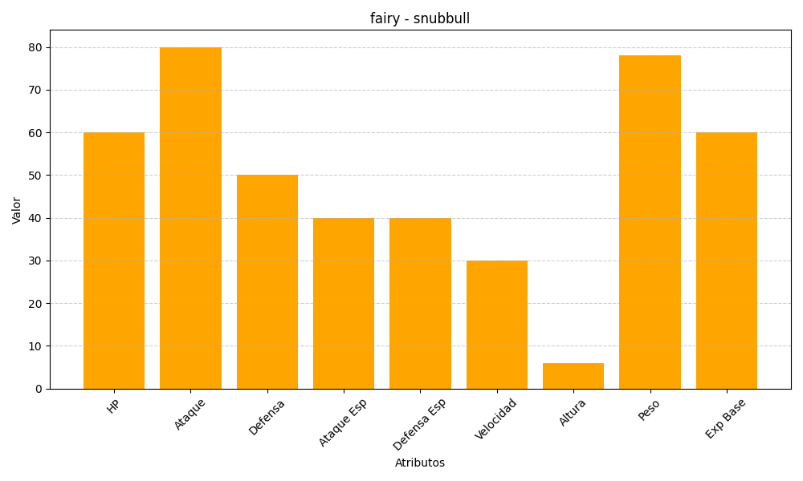
ID | Nombre | Tipo | HP | Ataque | Defensa | Ataque Especial | Defensa Especial | Velocidad | Altura | Peso | Experiencia Base
209 | snubbull | fairy | 60 | 80 | 50 | 40 | 40 | 30 | 6 | 78 | 60

